Forsíða


Gróttu mót 6. flokkur kvenna yngra ár 26. - 27. mars
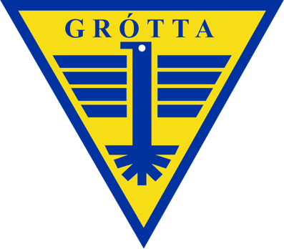
 |  | Áhorfendur leyfðir.
 |  |  | Klefar í boði

 | Mótið er spilað á tveimur dögum, spilað verður í tveimur völlum.

